3. 인력확보
★ 인력확보 작성방법
1. 참여 희망사업명 자동입력 확인
2. 모집부문(지원분야) 자동입력 확인
3. 연구책임자명 자동입력 확인
4. 아래 수행기관 기준에 따라 투입인력(이름) 직접기입
>> 아 래 <<
1) 모집부문에 따라 '수요 및 편익추정' → '학술부문' / '기술적검토 및 비용추정' → '기술부문'에 작성
2) 연구책임자는 제외하고 입력
3) 인력확보 평가기준은 옆의 표를 기준으로 작성

 | 참여 희망사업 1 | OOOOO
 | 참여 희망사업 2 | XXXXXX
 | 모집부문 | 수요 및 편익추정
 | 연구책임자 | 예) 홍길동

 | 구분 | 연구 참여자 성명(연구 책임자 제외) | 생년월일 | 소속 | 직급 | 전공/분야 | 학위 | 자격증
학술부문 (이름 기입) ★ 연구책임자 제외 | 책임연구원 | 홍길동 | 600101 | oo대학교 |  |  | 박사(2000.01.(취득일)) | 기술사(2000.01(취득일))

 | 연구원

 | 연구보조원

 | 보조원

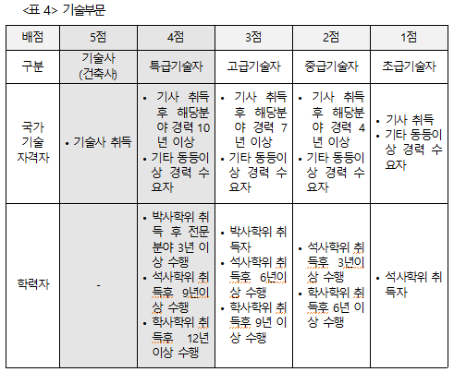
기술부문 (이름 기입) ★ 연구책임자 제외 | 기술사 | 홍길동 | 700101 | oo엔지니어링 |  |  | 박사(2000.01.(취득일)) | 기술사(2000.01(취득일))

 | 특급

 | 고급

 | 중급

 | 초급

※ 반드시 본 조사과제 투입인력만을 대상으로 작성하기 바라며, 만약 과제 진행중에 연구진이 변경될 경우 동일한 자격 및 조건을 가진 자로 교체되어야 하고 LIMAC의 사전승인이 필요합니다.

